Prob Propuesto 02 - Anova
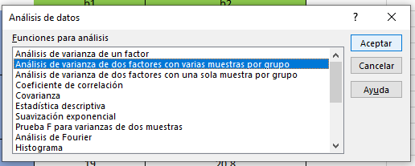
 |  |  |  |  |  |  |  | Prof Mauricio Maguiña |  |  | Factor B
 | Factor A |  |  |  |  |  |  |  |  |  | b1 | b2
 | a1 |  | a2 |  | a3 |  |  |  | Factor A | a1 | 23.4 | 23.1
 | b1 | b2 | b1 | b2 | b1 | b2 | Factor B |  |  |  | 22.4 | 20.9
 | 23.4 | 23.1 | 22.2 | 18.4 | 19.6 | 23.4 |  |  |  |  | 24.4 | 18.1
 | 22.4 | 20.9 | 24.4 | 17.5 | 19 | 20.8 |  |  |  |  | 23.4 | 20.7
 | 24.4 | 18.1 | 26.5 | 22.1 | 18 | 21.5 |  |  |  | a2 | 22.2 | 18.4
 | 23.4 | 20.7 | 24.4 | 19.3 | 18.9 | 21.9 |  |  |  |  | 24.4 | 17.5
 |  |  |  |  |  |  |  |  |  |  | 26.5 | 22.1
 | Dosis | Manejos | % grados Brix |  | Factor A: Dosis de Nitrogéno |  |  |  |  |  | 24.4 | 19.3
 | a1 | b1 | 23.4 |  | a1 = 50 | a2= 80 | a3 = 100 |  |  | a3 | 19.6 | 23.4
MINITAB & R | a1 | b1 | 22.4 |  | Factor B: Manejos de Parcelas |  |  |  |  |  | 19 | 20.8
 | a1 | b1 | 24.4 |  | b1 = Convencional y b2 = Organico |  |  |  |  |  | 18 | 21.5
 | a1 | b1 | 23.4 |  |  |  |  |  |  |  | 18.9 | 21.9
 | a1 | b2 | 23.1 |  | P | 3
 | a1 | b2 | 20.9 |  | Q | 2 |  |  | EXCEL
 | a1 | b2 | 18.1 |  | R | 4
 | a1 | b2 | 20.7 |  |  |  |  |  | Análisis de varianza de dos factores con varias muestras por grupo
 | a2 | b1 | 22.2
 | a2 | b1 | 24.4 |  |  |  |  |  | RESUMEN | b1 | b2 | Total
 | a2 | b1 | 26.5 |  |  |  |  |  | a1
 | a2 | b1 | 24.4 |  |  |  |  |  | Cuenta | 4 | 4 | 8
 | a2 | b2 | 18.4 |  |  |  |  |  | Suma | 93.6 | 82.8 | 176.4
 | a2 | b2 | 17.5 |  |  |  |  |  | Promedio | 23.4 | 20.7 | 22.05
 | a2 | b2 | 22.1 |  |  |  |  |  | Varianza | 0.66666666667 | 4.1866666667 | 4.1628571429
 | a2 | b2 | 19.3
 | a3 | b1 | 19.6 |  |  |  |  |  | a2
 | a3 | b1 | 19 |  |  |  |  |  | Cuenta | 4 | 4 | 8
 | a3 | b1 | 18 |  |  |  |  |  | Suma | 97.5 | 77.3 | 174.8
 | a3 | b1 | 18.9 |  |  |  |  |  | Promedio | 24.375 | 19.325 | 21.85
 | a3 | b2 | 23.4 |  |  |  |  |  | Varianza | 3.0825 | 3.9625 | 10.305714286
 | a3 | b2 | 20.8
 | a3 | b2 | 21.5 |  |  |  |  |  | a3
 | a3 | b2 | 21.9 |  |  |  |  |  | Cuenta | 4 | 4 | 8
 |  |  |  |  |  |  |  |  | Suma | 75.5 | 87.6 | 163.1
 |  |  |  |  |  |  |  |  | Promedio | 18.875 | 21.9 | 20.3875
 |  |  |  |  |  |  |  |  | Varianza | 0.43583333333 | 1.2066666667 | 3.3183928571

 |  |  |  |  |  |  |  |  | Total
 |  |  |  |  |  |  |  |  | Cuenta | 12 | 12
 |  |  |  |  |  |  |  |  | Suma | 266.6 | 247.7
 |  |  |  |  |  |  |  |  | Promedio | 22.216666667 | 20.641666667
 |  |  |  |  |  |  |  |  | Varianza | 7.4051515152 | 3.7590151515
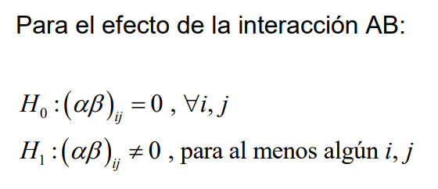

 |  |  |  |  |  |  |  |  | ANÁLISIS DE VARIANZA
 |  |  |  |  |  |  |  |  | Origen de las variaciones | Suma de cuadrados | Grados de libertad | Promedio de los cuadrados | Fcalc | Probabilidad (pvalor) | Valor crítico para F | Significancia
 |  |  |  |  |  |  |  |  | Muestra (A: Dosis) | 13.180833333 | 2 | 6.5904166667 | 2.9202412456 | 0.079729158619 | 3.5545571457 | N.S
 |  |  |  |  |  |  |  |  | Columnas(B:Manejo) | 14.88375 | 1 | 14.88375 | 6.5950520032 | 0.019353267458 | 4.4138734192 | *
 |  |  |  |  |  |  |  |  | Interacción (AB) | 69.0025 | 2 | 34.50125 | 15.287648471 | 0.00013173869857 | 3.5545571457 | *
 |  |  |  |  |  |  |  |  | Dentro del grupo (ERROR) | 40.6225 | 18 | 2.2568055556

 |  |  |  |  |  |  |  |  | Total | 137.68958333 | 23

